Previsiones precio CERs
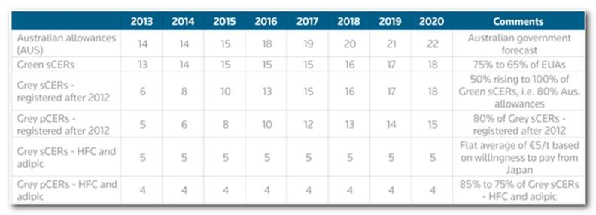
Previsiones precio "green CERs"
Año | Precio (€)
2014 | 14
2015 | 15
2016 | 15
2017 | 15
2018 | 16
2019 | 17
2020 | 18

